Накладная-№3
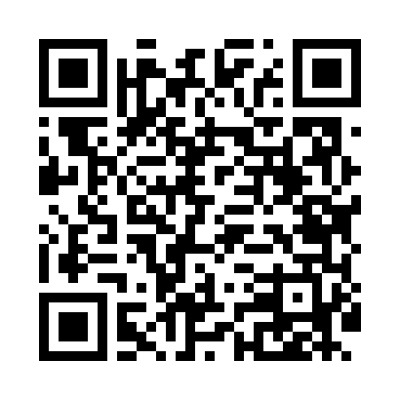
Номер товарно-транспортной накладной: |  |  | Торговый представитель: Amriyev Muhammad
Поставщик: Toshkent falcon fly 2 |  |  | Телефон торгового представителя: +998972880505
Дата отгрузки: 06.11.2025 |  |  | Контрагент: Dona zakass
Дата консигнации: |  |  | Адрес:
Доставщик: |  |  | Телефон:
Телефон доставщика:
Время заказа: 06.11.2025 14:22:45
№ | Штрих-код | Название товаров (работ,услуг) | Количество | Количество в кейсе | Цена | Сумма
 |  |  | 13 |  |  | 153.2
1 | 6665202071018 | Сольница керамические B24-D3323 CZT04-132 XP- 13-107 | 1 | 1 шт. | 6.50 | 6.50
2 | 6918588140466 | Складная пластиковая корзина для белья, 100 л , DB-140-46 | 3 | 3 шт. | 9 | 27
3 | 6900000140673 | Складная пластиковая корзина для белья в боль шой каропке 40 шт DB-140-67 | 6 | 6 шт. | 2.70 | 16.20
4 | 2014785824544 | Тележка для уборки 1040×490 см, H1030, чёрный цвет, XP-24-4 | 2 | 2 коробка | 50 | 100
5 | 6909917140035 | Складная пластиковая корзина для белья, 40×50 см, DB-140-3 | 1 | 1 шт. | 3.50 | 3.50
Итого: 153.2$|->UZS: 1,915,000.00

